CreateProject
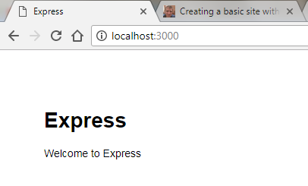
https://shapeshed.com/creating-a-basic-site-with-node-and-express/

 | 1 | npm install -g express-generator

 | 2 | express -c stylus express_example
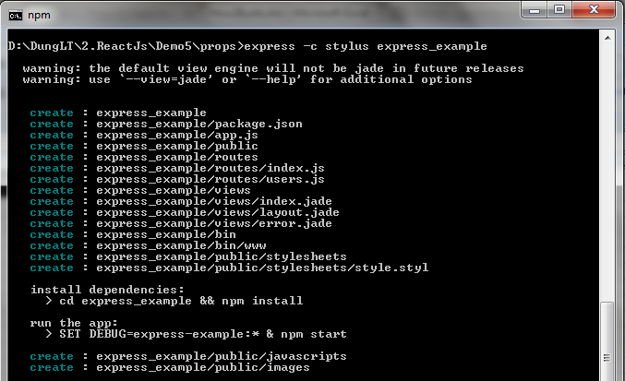

project name "express_example"

 | 3 | cd express_example && npm install

 | 4 | set DEBUG=express_example:* & npm start

 | 5 | http://localhost:3000/

ReadJsonList
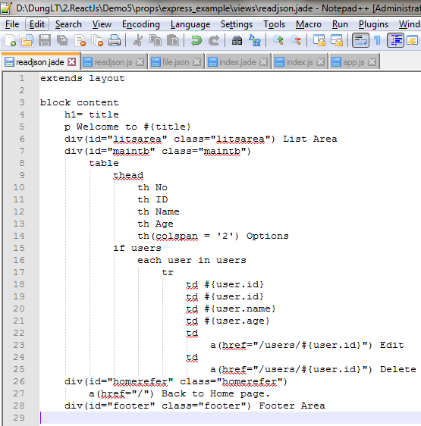
 | Over view
 |  | Chuẩn bị data trong file Json, kiểu List data.
 |  | Read data từ Json rồi sau đó gán cho 1 biến để đưa Data lên màn hình.

1 | Layout
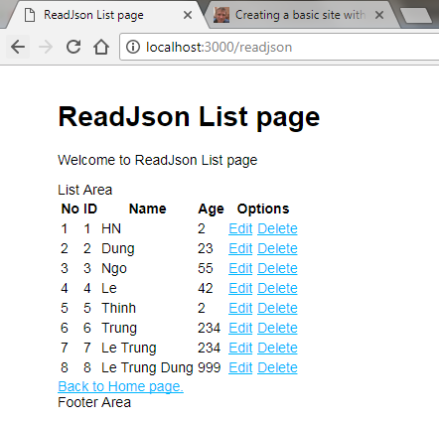

2 | Data
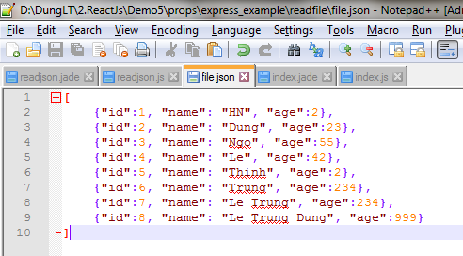

 |  |  | [
 |  |  |  | {"id":1, "name": "HN", "age":2},
 |  |  |  | {"id":2, "name": "Dung", "age":23},
 |  |  |  | {"id":3, "name": "Ngo", "age":55},
 |  |  |  | {"id":4, "name": "Le", "age":42},
 |  |  |  | {"id":5, "name": "Thinh", "age":2},
 |  |  |  | {"id":6, "name": "Trung", "age":234},
 |  |  |  | {"id":7, "name": "Le Trung", "age":234},
 |  |  |  | {"id":8, "name": "Le Trung Dung", "age":999}
 |  |  | ]

3 | Add Router
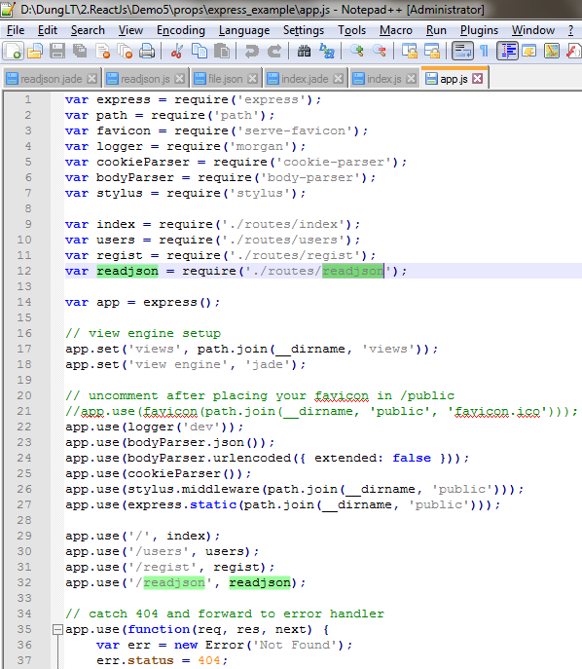

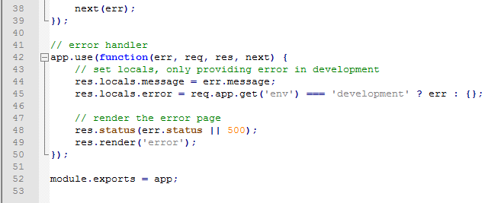

4 | Actions
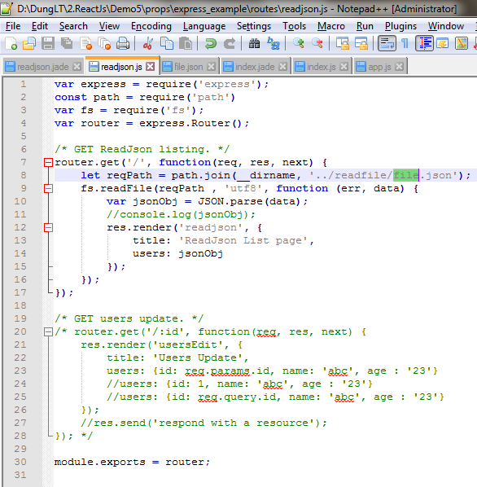

5 | Views

ReadJson-Add
https://teamtreehouse.com/library/creating-a-registration-form-with-pug-jade-2
 | Over view
 |  | Nhập data vào
 |  | Click button Add
 |  |  | Save data to Json file
 |  |  | Display newest screen List

1 | Layout
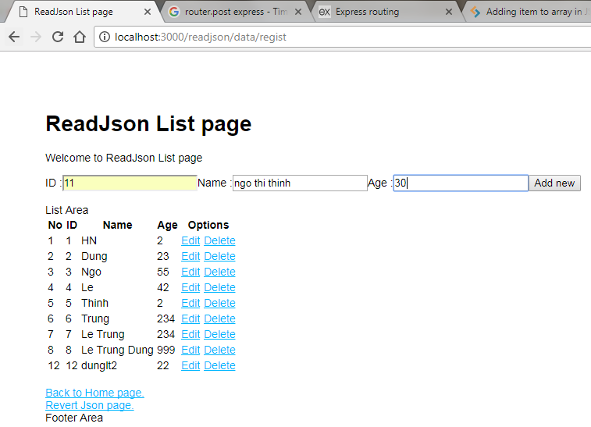
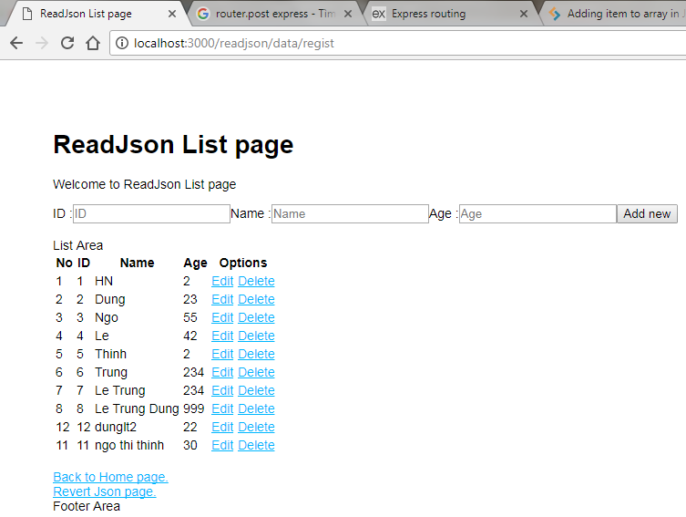

 | 2 | Jade Views
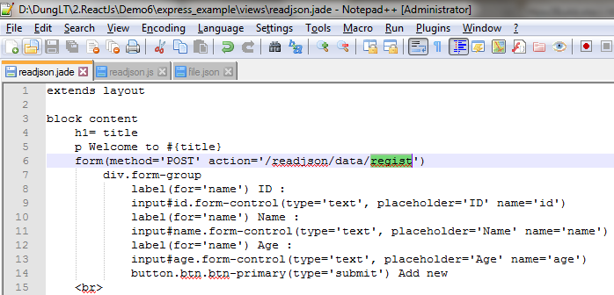

 |  |  |  | Using POST method

 | 3 | Actions
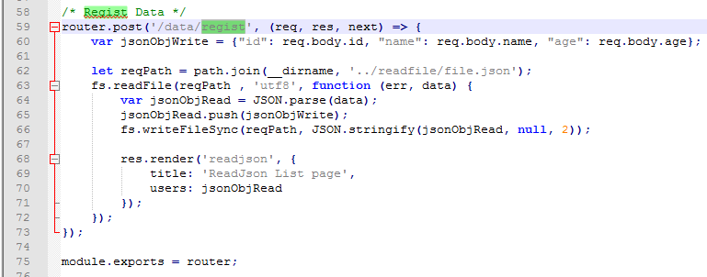
 |  |  |  |  | Using POST method
 |  |  |  |  |  | Get value with BODY

 |  |  |  |  | 1 | Open and Read data from Json file
 |  |  |  |  | 2 | PUSH new data Json to Old data
 |  |  |  |  | 3 | Add data to Json file
 |  |  |  |  | 4 | RENDER to screen

ReadJson-DelRecd
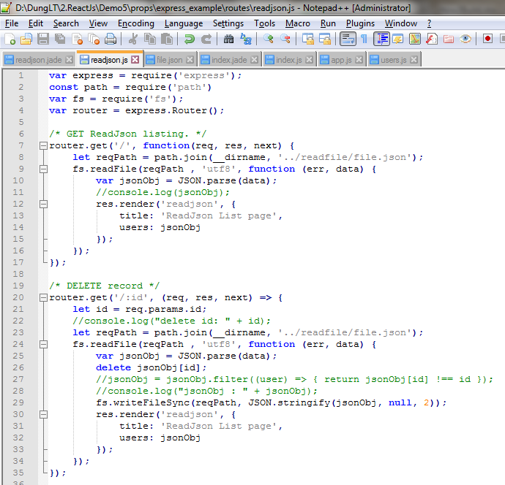
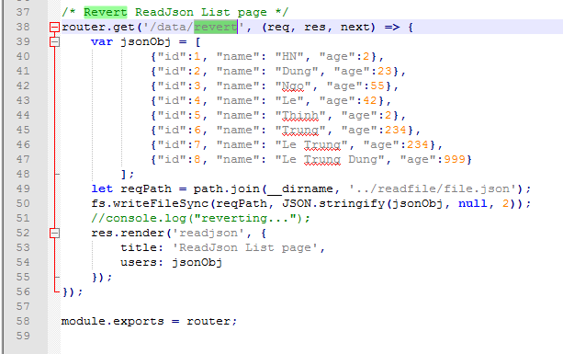
 | Over view
 |  | Sẽ delete 1 record của màn hình List
 |  |  | Chọn 1 record theo ID
 |  |  | Cần phải Open toàn bộ Data trong Json list
 |  |  | Đối chiếu ID cần delete
 |  |  | Delete record theo ID dó

1 | Layout
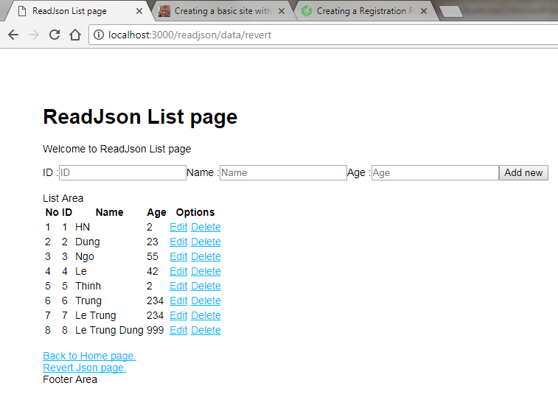
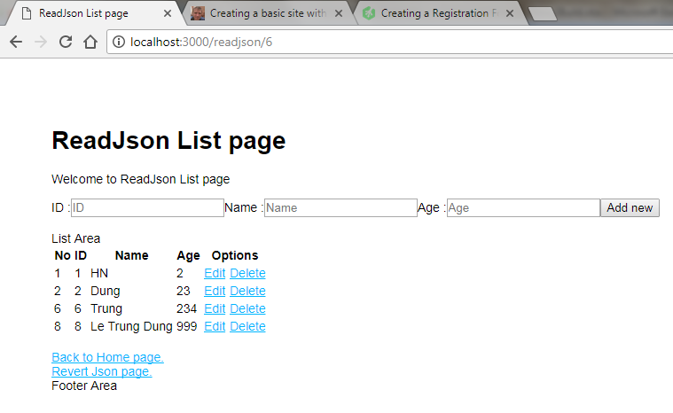

After del

Before del

 | 2 | Actions

